Người dùng
STT | Item | Test Suite Description | Steps | Expect | Error | Status | Bugs
Thêm người dùng mới
1 | Kiểm tra giao diện | Kiểm tra giao diện form | Click button [Thêm mới] |  |  | passed
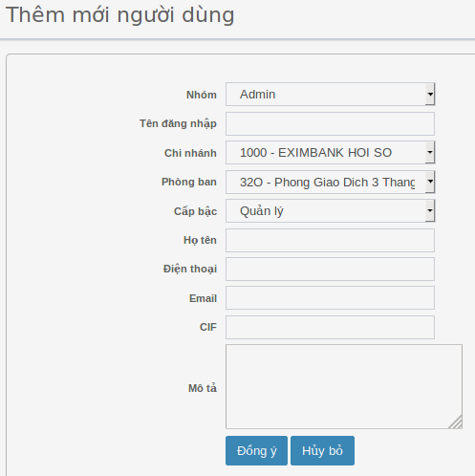
2 | Combobox [Nhóm] | Hiện thị combobox đủ tên [Nhóm] | Click button [Nhóm] | Hiển thị combobox với số lượng nhóm tương ứng trong database Mô tả Danh sách dữ liệu lấy từ “Nhóm quyền” |  | passed
3 |  | Hiện default tên [Nhóm]nằm trên top combobox |  | Hiện defaul value trên top combobox |  | passed
4 |  | Chọn tên [Nhóm] bất kỳ | Tap chọn tên [Nhóm] | Chọn thành công |  | passed
5
6 | Field input [Tên đăng nhập] | Nhập ký tự : a-z, 0-9 từ 4-250 ký tự | Nhập giá trị: <a-z, 0-9) | Submit thành công |  | passed
7 |  | Nhập số ở đầu và text | Nhập giá trị: “12345LeNam” | Submit không thành công |  | passed
8 |  | Nhập ký tự đặc biệt ở đầu và text | Nhập giá trị: “*&&^%%% Le Nam” | Submit không thành công |  | passed
9 |  | Nhập ký tự đặc biệt “<,>,=” | Nhập giá trị text “<,>,= NAM” | Hiện thông báo lỗi: Vui lòng không nhập các ký tự <,>,= |  | passed
10 |  | Nhập độ dài < 4 ký tự | Nhập giá trị: “NAM” | Submit không thành công |  | passed
11 |  | Nhập độ dài > 250 ký tự | Nhập giá trị text > 250 ký tự | Submit không thành công |  | passed
12 |  | Nhập tất cả có khoảng cách | Nhập giá trị text “LE VAN NAM” | Submit không thành công |  | passed
13 |  | Nhập tên đăng nhập đã tồn tại trong database | Nhập giá trị: <đã tồn tại trong database” | Hiện thông báo lỗi: “Tên đăng nhập đã được sử dụng” |  | passed
14 | Combobox “chi nhánh” | Hiện thị combobox đủ tên [chi nhánh] | Click button [chi nhánh] | Danh sách dữ liệu lấy từ mục “Chi nhánh” |  | passed
15 |  | Hiện default tên [chi nhánh] trên top combobox |  | Hiện default tên [Chi nhánh] trên top list |  | passed
16 |  | Chọn tên [Chi nhánh] bất kỳ | Click tên [chi nhánh] | Chọn thành công |  | passed
17 |  | Hiện default tên [phòng ban] nằm trên top combobox |  | Hiện default tên [Phòng ban] trên top list |  | passed
18 |  | Chọn tên [phòng ban] bất kỳ | Click tên [phòng ban] | Chọn thành công |  | passed
19 | Combobox “cấp bật” | Hiện thị combobox đủ loại cấp bật | Click button [Cấp bậc] | Danh sách dữ liệu lấy từ mục “Cấp bậc” |  | passed
20 |  | Hiện default loại [Cấp bật] trên top combobox |  | Hiện default tên [Cấp bậc] trên top list |  | passed
21 |  | Chọn loại [Cấp bật] bất kỳ | Click tên [Cấp bậc] | Chọn thành công |  | passed
22 | Field input [Họ tên] | Nhập ký tự : a-z, 0-9 <= 250 ký tự | Nhập giá trị: a-z, 0-9 | Submit thành công |  | passed
23 |  | Nhập ký tự đặc biệt | Nhập giá trị: “*&&^%%% Le Nam” | Submit thành công |  | passed
24 |  | Nhập ký tự đặc biệt “<,>,=” | Nhập giá trị text “<,>,= NAM” | Hiện thông báo lỗi: Vui lòng không nhập các ký tự <,>,= |  | N/A
25 |  | Để trường rỗng | Nhập giá trị: “ ” | Hiện thông báo lỗi: Vui lòng nhập thông tin này |  | passed
26 |  | Nhập a-z, 0-9 > 250 ký tự | Nhập giá trị text > 250 ký tự | Submit không thành công |  | passed
27 |  | Nhập “Họ tên” đã tồn tại trong hệ thống | Nhập giá trị: <đã tồn tại trong database” | Submit thành công |  | passed
28 | Field input “Điện thoại” | Nhập số dt 1-20 ký tự | Nhập giá trị: “0934844444” | Submit thành công |  | passed
29 |  | Nhập số dt có text | Nhập giá trị: “093558788abc” | Hiện thông báo lỗi: “Vui lòng chỉ nhập số” |  | passed
30 |  | Nhập sdt đã tồn tại trong hệ thống | Nhập giá trị: <đã tồn tại trong database” | Submit thành công |  | passed
31 | Field input “Mail” | Nhập đúng định dạng 1-250 ký tự | nhập giá trị: <mail hợp lệ> | Submit thành công |  | passed
32 |  | Nhập sai định dạng mail | Nhập giá trị: “@gmail.com” | Hiện thông báo lỗi: Email nhập không đúng định dạng |  | passed
33 |  | Nhập mail đã tồn tại trong hệ thống | Nhập giá trị: <đã tồn tại trong database” | Submit thành công |  | passed
34 | Field input “CIF” | Nhập a-z, 0-9 từ 1- 45 ký tự | Nhập giá trị: 1- 45 ký tự | Submit thành công |  | passed
35 |  | Để rỗng | Nhập giá trị “ “ | Submit thành công |  | passed
36 |  | Nhập a-z, 0-9 > 45 ký tự | Nhập giá trị: > 45 ký tự | Không submit thành công |  | passed
37 |  | Nhập ký tự đặc biệt | Nhập giá trị: "!@##$$*?^" | Submit thành công |  | passed
38 |  | Nhập ký tự đặc biệt “<,>,=” | Nhập giá trị: “<,>,=” | Hiện thông báo lỗi: "Vui lòng không nhập các ký tự <,>,=" |  | N/A
39 | Field “Mô tả” | Để rỗng | Nhập giá trị: “ ” | Trường này không bắt buộc, submit thành công |  | passed
40 |  | Nhập ký tự a-z, 0-9 <= 4000 ký tự | Nhập giá trị:từ <=4000 ký tự | Submit thành công |  | passed
41 |  | Nhập ký tự a-z, 0-9 > 4000 ký tự | Nhập độ dài: > 4000 ký tự | Không được nhập quá 4000 ký tự |  | passed
44 | Button [Hủy] | Hủy tạo người dùng mới | Nhập bất kỳ giá trị nào vào tất cả filed Click button [Hủy] | Hủy thành tạo người dùng mới thành công |  | passed
45 |  | Có thể tạo [Người dùng mới] thành công đối với tài khoản đã được cấp quyền tạo người dùng | 1. Hoàn thành việc tạo tài khoản “usertao01/Aa123456” 2. Tài khoản “usertao01/Aa123456” thực hiện tạo [người dùng mới ] | Tài khoản “usertao01/Aa123456” tạo người dùng mới thành công |  | passed
46 |  | Không thể tạo [Người dùng mới] thành công đối với tài khoản chưa được cấp quyền tạo nguời dùng | 1. Login vào bằng account chưa được cấp quyền tạo người dùng 2. Click button [Người dùng] | Ẩn button [Thêm mới] |  | passed
Cập nhật thông tin người dùng
47 | Kiểm tra giao diện | Kiểm tra form “Cập nhật thông tin người dùng” | Click button [Edit] tại màn hình quản người dùng với user bất kỳ |  |  | passed
48 | Cập nhật | Nhập mật khẩu a-z, 0-9 < 9 ký tự | Nhập giá trị: “123ACBD@” | Hiển thị thông báo lỗi: Vui lòng nhập ít nhất 9 ký tự |  | passed
49 |  | Nhập mật khẩu yếu | Nhập giá trị: 123456 | Hiện thị thông báo lỗi: Mật khẩu chưa đủ mạnh |  | passed
50 |  | Nhập mật khẩu => 9 ký tự | Nhập giá trị: <Aa1234567> | Mật khẩu được cập nhật thành công |  | passed
51 |  | Để rỗng field [Mật khẩu] | Để rỗng | Mật khẩu cũ giữ nguyên, không có thay đổi |  | passed
52 |  | Cập nhật lại tên “Nhóm” | 1. Chọn thay đổi tên “Nhóm” bất kỳ 2. Các field khác không thay đổi 3. Click button [Đồng ý] | - Quay về màn hình “Quản lý người dùng” - Hiện thông báo:”Yêu cầu cập nhật thành công - Mã yêu cầu <246>” |  | passed
53 |  | Kiểm tra “Tên đăng nhập” hiện disable | Click vào field “Tên đăng nhập” | Không có action, “Tên đăng nhập” hiện disable |  | passed
54 |  | Cập nhật tên “Chi nhánh” | 1. Chọn thay đổi “Chi nhánh” bất kỳ 2. Các field khác không thay đổi 3. Click button [Đồng ý] | Cập nhật tên “Chi nhánh ” thành công |  | passed
55 |  | Cập nhật tên “Phòng ban” | 1. Chọn thay đổi “Phòng ban” bất kỳ 2. Các field khác không thay đổi 3. Click button [Đồng ý] | Cập nhật tên “Phòng ban ” thành công |  | passed
56 |  | Cập nhật tên “Cấp bậc” | 1. Chọn thay đổi “Cấp bậc” bất kỳ 2. Các field khác không thay đổi 3. Click button [Đồng ý] | Cập nhật tên “Cấp bậc” thành công |  | passed
57 |  | Cập nhật “Họ tên” | 1. Nhập giá trị thay đổi “Họ tên” khác hợp lệ 2. Các field khác không thay đổi 3. Click button [Đồng ý] | Cập nhật “Họ tên” thành công |  | passed
58 |  | Cập nhật số “Điện thoại” | 1. Nhập giá trị thay đổi số “Điện thoại” khác hợp lệ 2. Các field khác không thay đổi 3. Click button [Đồng ý] | Cập nhật số “Điện thoại” thành công |  | passed
59 |  | Cập nhật “Email” | 1. Nhập giá trị thay đổi “Email” khác hợp lệ 2. Các field khác không thay đổi 3. Click button [Đồng ý] | Cập nhật “Email” thành công |  | passed
60 |  | Cập nhật “CIF” | 1. Nhập giá trị thay đổi “CIF” khác hợp lệ 2. Các field khác không thay đổi 3. Click button [Đồng ý] | Cập nhật “CIF” thành công |  | passed
61 |  | Cập nhật “Ghi chú” | 1. Nhập giá trị thay đổi “Email” khác hợp lệ 2. Các field khác không thay đổi 3. Click button [Đồng ý] | Cập nhật tên “Email” thành công |  | passed
62 |  | Cập nhật trạng thái bỏ chọn “Hoạt động” | 1. Click bỏ chọn 2. Click button [Đồng ý] | Cập nhật trạng thái “Hoạt động” thành công |  | passed
 |  | Cập nhật trạng thái chọn lại “Hoạt động” | 1. Click chọn checkbox 2. Click button [Đồng ý] | - Quay về màn hình “Quản lý người dùng” - Hiện thông báo:”Yêu cầu cập nhật thành công - Mã yêu cầu <246>” |  | passed
63 |  | Cập nhật tất cả field | Cập nhật tất cả field có thể edit | Cập nhật thông tin mới thành công |  | passed
64 |  | Có thể edit thành công đối với tài khoản đã được cấp quyền [Sửa] thông tin người dùng | 1. Hoàn thành việc tạo tài khoản <useredit01> 2. Tài khoản <useredit01> thực hiện việc cập nhật [Thông tin người dùng] | Tài khoản <useredit01 > cập nhật thông tin người dùng thành công |  | passed
65 |  | Không thể edit thành công đối với tài khoản chưa được cấp quyền [Sửa] | 1. Login account “userduyet” pass: “Aa1234567” chỉ được cấp quyền duyệt 2. Click button [Người dùng] | Không vào được màn hình “Cập nhật người dùng” |  | passed
Xóa người dùng
66 | Button [Xóa] | Có thể xóa thành công đối với tài khoản đã được cấp quyền [Xóa] người dùng | 1. Click button [Xóa] tại màn hình “Quản lý người dùng” với account “userxoa/Aa123456” | Hiện thị popup có thông tin sau: 1. Nội dung: “Bạn có chắc muốn xóa mẩu tin không?” 2. Button: [OK], [Cancel] |  | passed
67 | Button [OK] | Hoàn thành việc xóa | 1. Click button [Xóa] tại màn hình “Quản lý người dùng” với account “userxoa/Aa123456” 2. Click button [OK] | Xoá người dùng thành công |  | passed
69 | Button [Cancel] | Kiểm tra tính năng hủy việc xóa [Người dùng] thành công óa | 1. Click button [Xóa] 2. Click button [Cancel] | 1. Tắt popup 2. Hủy việc xóa người dùng thành công |  | passed
 |  | Không thể xóa thành công đối với tài khoản chưa cấp quyền [Xóa] người dùng | 1. Vào màn hình “Quản lý người dùng” đối với tài khoản chưa cấp quyền xóa người dùng | Ẩn button [Xóa] người dùng đi |  | passed
Tìm kiếm người dùng
70 | Tìm kiếm theo “Tên đăng nhập” | Tìm kiếm với từ khóa “Tên đăng nhập” không tồn tại trong hệ thống | Nhập giá trị:<giá trị không tồn tại trong database> | Không trả về kết quả nào |  | passed
71 |  | Tìm kiếm với từ khóa “Tên đăng nhập” đang tồn tại trong hệ thống | Nhập giá trị: <giá trị đang tồn tại trong hệ thống> | Trả về kết quả của “Tên đăng nhập” tương ứng |  | passed
72 | Tìm kiếm theo “Nhóm quyền” | Chọn tìm kiếm “Nhóm quyền” với điều kiện [Tất cả] | Chọn điều kiện tìm kiếm [Tất cả] | Trả về tất cả “Nhóm quyền” mà người dùng có |  | passed
73 |  | Chọn theo loại “Nhóm quyền” | Chọn theo từng loại “Nhóm quyền” | Trả vể kết quả tương ứng với loại “Nhóm quyền” chọn tìm kiếm |  | passed
74 | Tìm kiếm theo “Chi nhánh” | Chọn tìm kiếm “Chi nhánh” với điều kiện [Tất cả] | Chọn điều kiện tìm kiếm [Tất cả] | Trả về tất cả “Chi nhánh”đang có |  | passed
75 |  | Chọn theo tên “Chi nhánh” | Chọn theo từng tên “Chi nhánh” | Trả vể kết quả tương ứng với tên “Chi nhánh” chọn tìm kiếm |  | passed
76 | Tìm kiếm theo “Phòng ban” | Chọn tìm kiếm “Phòng ban” với điều kiện [Tất cả] | Chọn điều kiện tìm kiếm [Tất cả] | Trả về tất cả “Phòng ban”đang có |  | passed
77 |  | Chọn theo tên “Phòng ban” | Chọn theo từng tên “Phòng ban” | Trả vể kết quả tương ứng với tên “Phòng ban” chọn tìm kiếm |  | passed
78 | Tìm kiếm theo “Cấp bật” | Chọn tìm kiếm “Cấp bật” với điều kiện [Tất cả] | Chọn điều kiện tìm kiếm [Tất cả] | Trả về tất cả “Cấp bật”đang có |  | passed
79 |  | Chọn theo loại “Cấp bật” | Chọn theo từng loại “Cấp bật” | Trả vể kết quả tương ứng với loại “Cấp bật” chọn tìm kiếm |  | passed
80 | Tìm kiếm trạng thái “Hoạt động ” | Chọn tìm kiếm trạng thái “Hoạt động” với điều kiện [Tất cả] | Chọn điều kiện tìm kiếm [Tất cả] | Trả về tất cả “Chi nhánh”đang có |  | passed
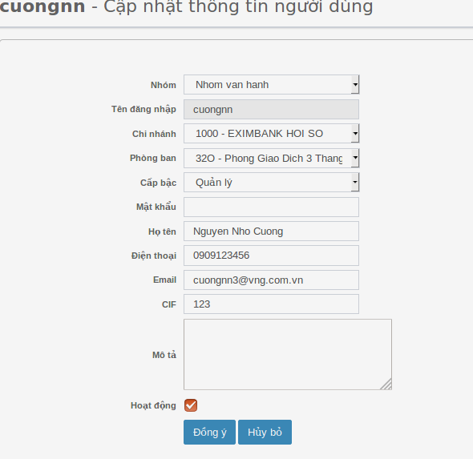
81 |  | Chọn theo trạng thái “Hoạt động” | Chọn theo trạng thái “Hoạt động” | Trả vể kết quả tương ứng với trạng thái “Hoạt động” chọn tìm kiếm |  | passed
82 | Tìm kiếm theo “Họ tên” | Tìm kiếm với từ khóa “Họ tên” không tồn tại trong hệ thống | Nhập giá trị:<từ khóa không tồn tại trong database> | Không trả về kết quả nào |  | passed
83 |  | Tìm kiếm với từ khóa “Họ tên” đang tồn tại trong hệ thống | Nhập giá trị: <từ khóa đang tồn tại trong hệ thống> | Trả về kết quả có từ khóa “Họ tên” tương ứng |  | passed
84 | Tìm kiếm theo “Số điện thoại” | Tìm kiếm với từ khóa “số điện thoại” không tồn tại trong hệ thống | Nhập giá trị:<từ khóa không tồn tại trong database> | Không trả về kết quả nào |  | passed
85 |  | Tìm kiếm với từ khóa “Số điện thoại” đang tồn tại trong hệ thống | Nhập giá trị: <từ khóa đang tồn tại trong hệ thống> | Trả về kết quả có từ khóa “Số điện thoại” tương ứng |  | passed
86 | Tìm kiếm theo “Mail” | Tìm kiếm với từ khóa “mail” không tồn tại trong hệ thống | Nhập giá trị:<từ khóa không tồn tại trong database> | Không trả về kết quả nào |  | passed
87 |  | Tìm kiếm với từ khóa “mail” đang tồn tại trong hệ thống | Nhập giá trị: <từ khóa đang tồn tại trong hệ thống> | Trả về kết quả có từ khóa “mail” tương ứng |  | passed
Phân trang ở cuối trang
88 | Button[Phân trang] | Kiểm tra button [>] | Click button [>] của phân trang | Đến trang kế tiếp |  | passed
89 |  | Kiểm tra button [<] | 1. Click buton [>] 2. Click button [<] | Trở về trang trước đó |  | passed
90 |  | Kiểm tra button [>>] | Clickbutton [>>] | Đến trang cuối |  | passed
91 |  | Kiểm tra button [<<] | 1. Click button [>>] 2. Click button [<<] | Trở về trang đầu |  | passed

Quyền
STT | Item | Test Suite Description | Steps | Expect | Error | Status | Bugs
Tính năng tìm kiếm
1 | Tìm kiếm theo [Tên quyền] | Tìm kiếm với từ khóa của “Tên quyền” không tồn tại trong hệ thống | Nhập giá trị:<giá trị không tồn tại trong database> | Không trả về kết quả nào |  | passed
2 |  | Tìm kiếm với từ khóa của “Tên quyền” đang tồn tại trong hệ thống | Nhập giá trị: <giá trị đang tồn tại trong hệ thống> | Trả về kết quả của “Tên quyền” tương ứng |  | passed
3 | Tìm kiếm theo [Mô tả] | Tìm kiếm với từ khóa của “Mô tả” không tồn tại trong hệ thống | Nhập giá trị:<giá trị không tồn tại trong database> | Không trả về kết quả nào |  | passed
4 |  | Tìm kiếm với từ khóa của “Mô tả” đang tồn tại trong hệ thống | Nhập giá trị: <giá trị đang tồn tại trong hệ thống> | Trả về kết quả của “Mô tả” tương ứng |  | passed
Cập nhật quyền
5 | Button [Edit] | Kiểm tra button [Edit] | Click button [Edit] tại màn hình “Quản lý quyền” | Hiển thị:
 |  | Có thề edit với account đã được cấp quyền “edit” Quyền | 1. Login với account “useredit01” 2. Vào màn hình “Quản lý quyền” 3. Click button [Edit] 4. Cập nhật giá trị field “Mô tả” 5. Click button [Đồng ý] | Cập nhật thành công
6 | Field “Tên quyền” | Kiểm tra field “Tên quyền” không thể edit | Click vào field “Tên quyền” màn hình “Cập nhật quyền” | Hiện disable không thể edit được giá trị
7 | Field “Mô tả” | Edit field “Mô tả” từ 1- 4000 ký tự | Update lại thông tin bất kỳ từ 1-4000 ký tự | Thông tin mới được thay đổi thành công |  | passed
 |  | Nhập a-z, 0-9: 1-4000 ký tự | Nhập a-z, 0-9: 1-4000 ký tự | Sudmit thành công |  | passed
8 |  | Để rỗng field “Mô tả” | Xóa hết tất cả giá trị hiện có > để rỗng field | Hiện thị thông báo lỗi: “Vui lòng nhập thông tin này” |  | passed
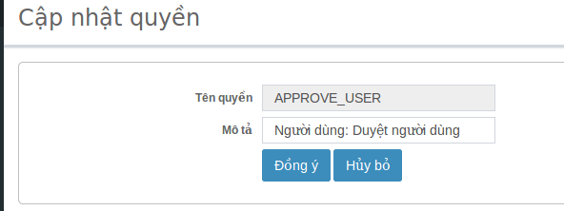
9 |  | Update field “Mô tả” có chứa ký tự “<,>,=” | Update lại giá trị: có chứa ký tự “<,>,=” | Hiển thị thông báo lỗi : “Vui lòng không nhập các ký tự <,>,=” |  | passed
10 |  | Update field “Mô tả” có chứa ký tự đặc biệt | Update lại giá trị: có chứa ký tự “@##$%%^^&&***&&^^%$####$$%^&&***” | Thông tin mới được thay đổi thành công |  | passed
 |  | Có thể edit thành công đối với tài khoản đã được cấp quyền edit “Quyền” | 1. Hoàn thành việc tạo tài khoản <useredit01> 2. Tài khoản <useredit01> thực hiện việc cập nhật “Quyền” | Tài khoản <useredit01 > cập nhật “Quyền” thành công |  | passed
 |  | Không thể edit thành công đối với tài khoản chưa được cấp quyền edit “Quyền” | 1. Login account “userduyet” pass: “Aa1234567” chỉ được cấp quyền duyệt 2. Click button [Quyền] | Ẩn button [Thêm mới] |  | passed
Phân trang
11 | Button[Phân trang] | Kiểm tra button [>] | Click button [>] của phân trang | Đến trang kế tiếp |  | passed
12 |  | Kiểm tra button [<] | 1. Click buton [>] 2. Click button [<] | Trở về trang trước đó |  | passed
13 |  | Kiểm tra button [>>] | Clickbutton [>>] | Đến trang cuối |  | passed
14 |  | Kiểm tra button [<<] | 1. Click button [>>] 2. Click button [<<] | Trở về trang đầu |  | passed

Phòng ban
STT | Item | Test Suite Description | Steps | Expect | Error | Status | Bugs
Tính năng tìm kiếm
1 |  | Tìm kiếm với từ khóa của “Mã phòng ban” đang không tồn tại trong hệ thống | Nhập giá trị: <giá trị đang tồn tại trong hệ thống> | Trả về kết quả của “Mã phòng ban] tương ứng |  | passed
2 |  | Tìm kiếm với từ khóa của “Mã phòng ban” tồn tại trong hệ thống | Nhập giá trị:<giá trị không tồn tại trong database> | Không trả về kết quả nào |  | passed
3 | Tìm kiếm theo [Tên phòng ban] | Tìm kiếm với từ khóa của “Tên phòng ban” không tồn tại trong hệ thống | Nhập giá trị:<giá trị không tồn tại trong database> | Không trả về kết quả nào |  | passed
4 |  | Tìm kiếm với từ khóa của “Tên phòng ban” đang tồn tại trong hệ thống | Nhập giá trị: <giá trị đang tồn tại trong hệ thống> | Trả về kết quả của “Tên phòng ban” tương ứng |  | passed
Tạo phòng ban
 | Button [Thêm mới]
5 |  | Kiểm tra giao diện màn hình “Tạo phòng ban” | Click button [Thêm mới] | Hiển thị: |  | passed |  | 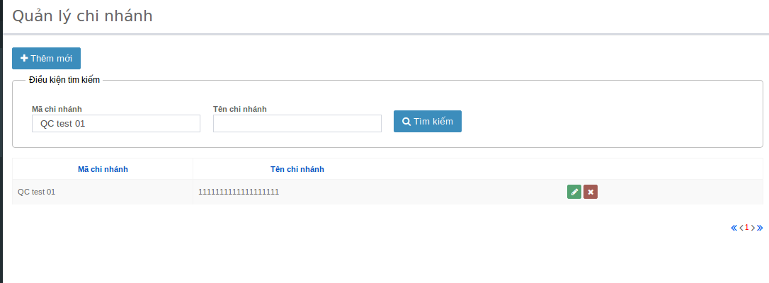
6 | Field input [Mã phòng ban] | Nhập giá trị a-z, 0-9 <= 10 ký tự | 1. Nhập giá trị: <= 10 ký tự | Submit thành công |  | passed
7 |  | Nhập giá trị a-z, 0-9 > 10 ký tự | Nhập giá trị: > 10 ký tự | Submit không thành công |  | passed
8 |  | Bỏ rỗng field | Nhập giá rỗng: | Hiện thông báo lỗi: “Vui lòng nhập thông tin này” |  | passed
9 |  | Nhập mã chứa giá trị có chứa “<,>,=” | Nhập giá trị: “123<,>,=” | Hiện thông báo lỗi: “Vui lòng không nhập các ký tự <,>,=” |  | passed
10 |  | Nhập mã phòng ban đã tồn tại trong database | Nhập giá trị: <đã tồn tại trong database> | Hiện thông báo lỗi: “Mã phòng ban đã được sử dụng” |  | passed
11 | Field input [Tên phòng ban] | Nhập giá trị a-z, 0-9 <=250 ký tự | 1. Nhập giá trị: <= 250 ký tự | Submit thành công |  | passed
12 |  | Nhập giá trị a-z, 0-9 > 250 ký tự | Nhập giá trị: > 250 ký tự | Submit không thành công |  | passed
13 |  | Bỏ rỗng field | Nhập giá rỗng: | Hiện thông báo lỗi: “Vui lòng nhập thông tin này” |  | passed
14 |  | Nhập mã chứa giá trị có chứa “<,>,=” | Nhập giá trị: “123<,>,=” | Hiện thông báo lỗi: “Vui lòng không nhập các ký tự <,>,=” |  | passed
15 |  | Nhập giá trị có chứa ký tự đặc biệt: | 1. Nhập giá trị: “@!@###$$%^%^&&*())((_+?” | Không submit thành công |  | passed
16 |  | Nhập tên phòng ban đã tồn tại trong database | Nhập giá trị: <đã tồn tại trong database> | Submit thành công |  | passed
 |  | Có thể tạo [Phòng ban] thành công đối với tài khoản đã được cấp quyền tạo “Phòng ban” | 1. Hoàn thành việc tạo tài khoản “usertao01/Aa123456” 2. Tài khoản “usertao01/Aa123456” thực hiện tạo [Phòng ban] | Tài khoản “usertao01/Aa123456” tạo phòng ban mới thành công |  | passed
 |  | Không thể tạo [Phòng ban] thành công đối với tài khoản chưa được cấp quyền tạo “Phòng ban” | 1. Login vào bằng account chưa được cấp quyền tạo người dùng 2. Click button [Phòng ban] | Ẩn button [Thêm mới] |  | passed
Cập nhật phòng ban
17 | Button [Edit] | Kiểm tra action button [Edit] | Click button [edit] tại màn hình “Quản lý phòng ban] | Đến màn hình “Cập nhật phòng ban” |  | passed
18 | Field [Mã phòng ban] | Kiểm tra field [Mã phòng ban] chỉ được xem | Click vào field | Không có action gì, không cho phép edit |  | passed
19 | Field input [Tên phòng ban] | Cập nhật thông tin hợp lệ | 1. Nhập giá trị hợp lệ bất kỳ (có khai báo ở cases trên) 2. Click button [Đồng ý] | Cập nhật [Tên đại lý] thành công |  | passed
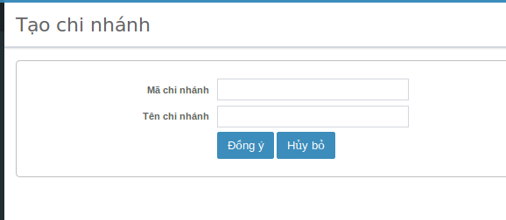
20 |  | Bỏ rỗng field | Nhập giá rỗng: | Hiện thông báo lỗi: “Vui lòng nhập thông tin này” |  | passed
21 |  | Cập nhật [Tên phòng ban] trước đó | Xóa tên phòng ban cũ “ABC” > nhập lại [Tên phòng ban] “ABC” | Cập nhật thành công |  | passed
22 |  | Nhập tên phòng ban đã tồn tại trong database | Nhập giá trị: <đã tồn tại trong database> | Cập nhật thành công |  | passed
 |  | Có thể edit thành công đối với tài khoản đã được cấp quyền edit “Phòng ban” | 1. Hoàn thành việc tạo tài khoản <useredit01> 2. Tài khoản <useredit01> thực hiện việc cập nhật “Phòng ban” | Tài khoản <useredit01 > cập nhật “Phòng ban” thành công |  | passed
 |  | Không thể edit thành công đối với tài khoản chưa được cấp quyền edit “Phòng ban” | 1. Login account “userduyet” pass: “Aa1234567” chỉ được cấp quyền duyệt 2. Click button [Phòng ban] | Không vào được màn hình “Cập nhật phòng ban” |  | passed
Xóa phòng ban
23 | Button [Xóa] | Có thể xóa thành công đối với tài khoản đã được cấp quyền [Xóa] “Phòng ban” | 1. Click button [Xóa] tại màn hình “Quản lý nhóm quyền” với account “userxoa/Aa123456” | Hiện thị popup có thông tin sau: 1. Nội dung: “Bạn có chắc muốn xóa mẩu tin không?” 2. Button: [OK], [Cancel] |  | passed
24 | Button [OK] | Kiểm tra tính năng xóa [Người dùng] thành công | 1. Click button [Xóa] 2. Click button [OK] | Phòng ban đã xóa thành công |  | passed
25 | Button [Cancel] | Kiểm tra tính năng hủy việc xóa [Người dùng] thành công óa | 1. Click button [Xóa] 2. Click button [Cancel] | 1. Tắt popup 2. Hủy việc xóa người dùng thành công |  | passed
 |  | Không thể xóa thành công đối với tài khoản chưa cấp quyền [Xóa] “Phòng ban” | 1. Vào màn hình “Quản lý phòng ban” đối với tài khoản chưa cấp quyền xóa “Phòng ban” | Ẩn button [Xóa] đi |  | passed
Phân trang
26 | Button [Phân trang] | Kiểm tra button [>] | Click button [>] của phân trang | Đến trang kế tiếp |  | passed
27 |  | Kiểm tra button [<] | 1. Click buton [>] 2. Click button [<] | Trở về trang trước đó |  | passed
28 |  | Kiểm tra button [>>] | Clickbutton [>>] | Đến trang cuối |  | passed
29 |  | Kiểm tra button [<<] | 1. Click button [>>] 2. Click button [<<] | Trở về trang đầu |  | passed

Nhóm quyền
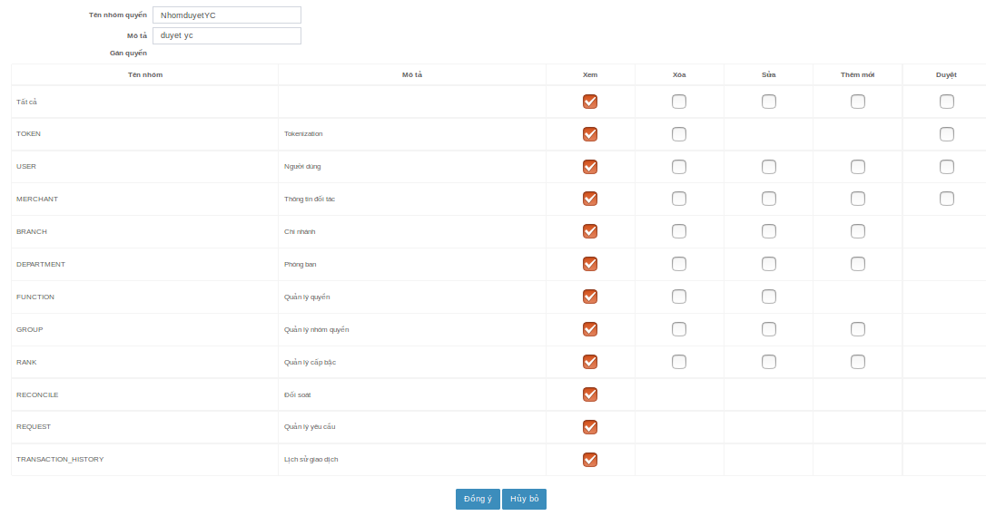
STT | Item | Test Suite Description | Steps | Expect | Error | Status | Bugs
thêm mới nhóm quyền
1 |  | Kiểm UI của form [thêm mới mới nhóm quyền] | Click button [thêm mới mới] tại màn hình “Quản lý nhóm quyền” |  |  |  |  | 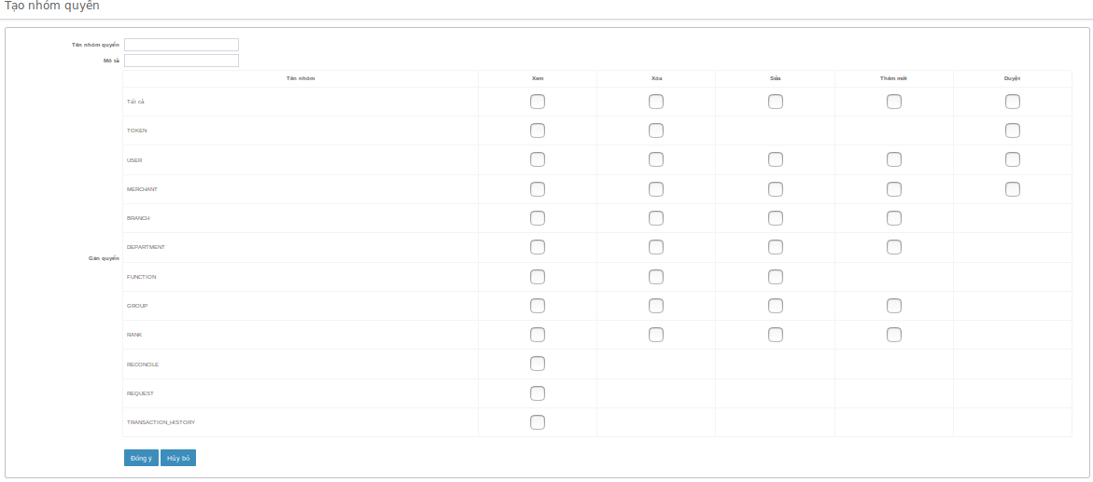
2 | Field input [Tên nhóm quyền] | Nhập giá trị a-z, 0-9 <= 250 ký tự | 1. Nhập giá trị: <= 250 ký tự | Submit thành công |  | passed
3 |  | Nhập giá trị a-z, 0-9 > 250ký tự | Nhập giá trị: > 250 ký tự | Submit không thành công |  | passed
4 |  | Bỏ rỗng field | Nhập giá rỗng: | Hiện thông báo lỗi: “Vui lòng nhập thông tin này” |  | passed
5 |  | Nhập giá trị chứa ký tự “<,>,=” | Nhập giá trị: “123<,>,=” | Hiện thông báo lỗi: “Vui lòng không nhập các ký tự <,>,=” |  | passed
6 |  | Nhập [tên nhóm quyền] đã tồn tại trong database | Nhập giá trị: <đã tồn tại trong database> | Hiện thông báo lỗi: “Tên nhóm quyền đã được sử dụng” |  | passed
7 | Field input [Tên chinh nhánh] | Nhập giá trị: a-z, 0-9 <=4000 ký tự | 1. Nhập giá trị: <= 4000 ký tự | Submit thành công |  | passed
8 |  | Nhập giá trị a-z, 0-9 > 4000 ký tự | Nhập giá trị: > 4000 ký tự | Submit không thành công |  | passed
9 |  | Bỏ rỗng field | Nhập giá rỗng: | Hiện thông báo lỗi: “Vui lòng nhập thông tin này” |  | passed
10 |  | Nhập mã chứa giá trị có chứa “<,>,=” | Nhập giá trị: “123<,>,=” | Hiện thông báo lỗi: “Vui lòng không nhập các ký tự <,>,=” |  | passed
11 | Gán quyền | Gán quyền: Xoá, xem, sửa, thêm mới Nhóm quyền: tất cả | 1. Nhập [Tên nhóm quyền] : “quyền 00” 2. Nhập [Mô tả] : “ABC” 3. Gán quyền: Xoá, xem, sửa, thêm mới 4. Click button [Đồng ý] | Quay về màn hình “Quản lý nhóm quyền” hiện các thông tin sau: 1. Tên nhóm quyền: “quyền 00” 2. Mô tả: “ABC” 3. Thời gian: dd/mm/yyyy hiện tại |  | passed
12 |  | Gán quyền: Duyệt, xem Nhóm quyền: tất cả | 1. Nhập [Tên nhóm quyền] : “quyền A ” 2. Nhập [Mô tả] : “ABC” 3. Gán quyền: Duyệt, xem 4. Click button [Đồng ý] | Quay về màn hình “Quản lý nhóm quyền” hiện các thông tin sau: 1. Tên nhóm quyền: “quyền A ” 2. Mô tả: “ABC” 3. Thời gian: dd/mm/yyyy hiện tại |  | passed
13 |  | Nhóm quyền: TOKEN Gán quyền: Xoá, xem | 1. Nhập [Tên nhóm quyền] : “quyền 01” 2. Nhập [Mô tả] : “ABC” 3. Gán quyền: Xoá, xem, sửa, thêm mới 4. Click button [Đồng ý] | Quay về màn hình “Quản lý nhóm quyền” hiện các thông tin sau: 1. Tên nhóm quyền: “quyền 01” 2. Mô tả: “ABC” 3. Thời gian: dd/mm/yyyy hiện tại |  | passed
14 |  | Nhóm quyền: TOKEN Gán quyền: Duyệt, xem | 1. Nhập [Tên nhóm quyền] : “quyền 02” 2. Nhập [Mô tả] : “ABC” 3. Gán quyền: Duyệt, xem 4. Click button [Đồng ý] | Quay về màn hình “Quản lý nhóm quyền” hiện các thông tin sau: 1. Tên nhóm quyền: “quyền 02” 2. Mô tả: “ABC” 3. Thời gian: dd/mm/yyyy hiện tại |  | passed
15 |  | Nhóm quyền: USER Gán quyền: Xoá, xem, sửa, thêm mới | 1. Nhập [Tên nhóm quyền] : “quyền 03” 2. Nhập [Mô tả] : “ABC” 3. Gán quyền: Xoá, xem, sửa, thêm mới 4. Click button [Đồng ý] | Quay về màn hình “Quản lý nhóm quyền” hiện các thông tin sau: 1. Tên nhóm quyền: “quyền 03” 2. Mô tả: “ABC” 3. Thời gian: dd/mm/yyyy hiện tại |  | passed
16 |  | Nhóm quyền: USER Gán quyền: Duyệt, xem | 1. Nhập [Tên nhóm quyền] : “quyền 04” 2. Nhập [Mô tả] : “ABC” 3. Gán quyền: Duyệt 4. Click button [Đồng ý] | Quay về màn hình “Quản lý nhóm quyền” hiện các thông tin sau: 1. Tên nhóm quyền: “quyền 04” 2. Mô tả: “ABC” 3. Thời gian: dd/mm/yyyy hiện tại |  | passed
17 |  | Nhóm quyền: MERCHANT Gán quyền: Xoá, xem, sửa, thêm mới | 1. Nhập [Tên nhóm quyền] : “quyền 05” 2. Nhập [Mô tả] : “ABC” 3. Gán quyền: Xoá, xem, sửa, thêm mới 4. Click button [Đồng ý] | Quay về màn hình “Quản lý nhóm quyền” hiện các thông tin sau: 1. Tên nhóm quyền: “quyền 05” 2. Mô tả: “ABC” 3. Thời gian: dd/mm/yyyy hiện tại |  | passed
18 |  | Nhóm quyền: MERCHANT Gán quyền: Duyệt, xem | 1. Nhập [Tên nhóm quyền] : “quyền 06” 2. Nhập [Mô tả] : “ABC” 3. Gán quyền: Duyệt , xem 4. Click button [Đồng ý] | Quay về màn hình “Quản lý nhóm quyền” hiện các thông tin sau: 1. Tên nhóm quyền: “quyền 06” 2. Mô tả: “ABC” 3. Thời gian: dd/mm/yyyy hiện tại |  | passed
19 |  | Nhóm quyền: BRANCH Gán quyền: Xoá, xem, sửa, thêm mới | 1. Nhập [Tên nhóm quyền] : “quyền 07” 2. Nhập [Mô tả] : “ABC” 3. Gán quyền: Xoá, xem, sửa, thêm mới 4. Click button [Đồng ý] | Quay về màn hình “Quản lý nhóm quyền” hiện các thông tin sau: 1. Tên nhóm quyền: “quyền 07” 2. Mô tả: “ABC” 3. Thời gian: dd/mm/yyyy hiện tại |  | passed
21 |  | Nhóm quyền: DEPARTMENT Gán quyền: Xoá, xem, sửa, thêm mới | 1. Nhập [Tên nhóm quyền] : “quyền 09” 2. Nhập [Mô tả] : “ABC” 3. Gán quyền: Xoá, xem, sửa, thêm mới 4. Click button [Đồng ý] | Quay về màn hình “Quản lý nhóm quyền” hiện các thông tin sau: 1. Tên nhóm quyền: “quyền 08” 2. Mô tả: “ABC” 3. Thời gian: dd/mm/yyyy hiện tại |  | passed
23 |  | Nhóm quyền: FUNCTION Gán quyền: Xoá, xem, sửa | 1. Nhập [Tên nhóm quyền] : “quyền 11 ” 2. Nhập [Mô tả] : “ABC” 3. Gán quyền: Xoá, xem, sửa 4. Click button [Đồng ý] | Quay về màn hình “Quản lý nhóm quyền” hiện các thông tin sau: 1. Tên nhóm quyền: “quyền 11” 2. Mô tả: “ABC” 3. Thời gian: dd/mm/yyyy hiện tại |  | passed
25 |  | Nhóm quyền: GROUP Gán quyền: Xoá, xem, sửa, thêm mới | 1. Nhập [Tên nhóm quyền] : “quyền 13” 2. Nhập [Mô tả] : “ABC” 3. Gán quyền: Xoá, xem, sửa, thêm mới 4. Click button [Đồng ý] | Quay về màn hình “Quản lý nhóm quyền” hiện các thông tin sau: 1. Tên nhóm quyền: “quyền 13” 2. Mô tả: “ABC” 3. Thời gian: dd/mm/yyyy hiện tại |  | passed
27 |  | Nhóm quyền: RANK Gán quyền: xem, xóa, sửa, thêm mới | 1. Nhập [Tên nhóm quyền] : “quyền 15” 2. Nhập [Mô tả] : “ABC” 3. Gán quyền: Xoá, xem, sửa, thêm mới 4. Click button [Đồng ý] | Quay về màn hình “Quản lý nhóm quyền” hiện các thông tin sau: 1. Tên nhóm quyền: “quyền 15” 2. Mô tả: “ABC” 3. Thời gian: dd/mm/yyyy hiện tại |  | passed
29 |  | Nhóm quyền: RECONCILE Gán quyền: xem | 1. Nhập [Tên nhóm quyền] : “quyền 17” 2. Nhập [Mô tả] : “ABC” 3. Gán quyền: xem 4. Click button [Đồng ý] | Quay về màn hình “Quản lý nhóm quyền” hiện các thông tin sau: 1. Tên nhóm quyền: “quyền 17” 2. Mô tả: “ABC” 3. Thời gian: dd/mm/yyyy hiện tại |  | passed
31 |  | Nhóm quyền: REQUEST Gán quyền: xem | 1. Nhập [Tên nhóm quyền] : “quyền 19” 2. Nhập [Mô tả] : “ABC” 3. Gán quyền: xem 4. Click button [Đồng ý] | Quay về màn hình “Quản lý nhóm quyền” hiện các thông tin sau: 1. Tên nhóm quyền: “quyền 19” 2. Mô tả: “ABC” 3. Thời gian: dd/mm/yyyy hiện tại |  | passed
33 |  | Nhóm quyền: TRANSACTION_HISTORY Gán quyền: xem | 1. Nhập [Tên nhóm quyền] : “quyền 21” 2. Nhập [Mô tả] : “ABC” 3. Gán quyền: xem 4. Click button [Đồng ý] | Quay về màn hình “Quản lý nhóm quyền” hiện các thông tin sau: 1. Tên nhóm quyền: “quyền 21” 2. Mô tả: “ABC” 3. Thời gian: dd/mm/yyyy hiện tại |  | passed
35 |  | Không thể gán quyền “Duyệt” và “Xóa” cùng lúc cho một “Tên nhóm” | 1. Chọn gán quyền “Duyệt” 2. Chọn gán quyền “Xóa” | Checkbox quyền “Duyệt” tự động uncheck |  | passed
36 |  | Không thể gán quyền “Duyệt” và “Sửa” cùng lúc cho một “Tên nhóm” | 1. Chọn gán quyền “Duyệt” 2. Chọn gán quyền “Sửa ” | Checkbox quyền “Duyệt” tự động uncheck |  | passed
37 |  | Không thể gán quyền “Duyệt” và “thêm mới ” cùng lúc cho một “Tên nhóm” | 1. Chọn gán quyền “Duyệt” 2. Chọn gán quyền “thêm mới ” | Checkbox quyền “Duyệt” tự động uncheck |  | passed
38 |  | Cho phép user hủy việc tạo nhóm quyền thành công | 1. Input tất cả giá trị 2. Click button [Hủy bỏ] | 1. Việc thêm mới [Nhóm quyền] được hủy bỏ thành công 2. Quay về màn hình “Quản lý nhóm quyền” |  | passed
39 |  | Có thể tạo [Nhóm quyền] thành công đối với tài khoản đã được cấp quyền tạo “Nhóm quyền” | 1. Hoàn thành việc tạo tài khoản “usertao01/Aa123456” 2. Tài khoản “usertao01/Aa123456” thực hiện tạo [Phòng ban] | Tài khoản “usertao01/Aa123456” tạo “Nhóm quyền” mới thành công |  | passed
40 |  | Không thể tạo [Nhóm quyền] thành công đối với tài khoản chưa được cấp quyền tạo “Nhóm quyền” | 1. Login vào bằng account chưa được cấp quyền tạo người dùng 2. Click button [Nhóm quyền] | Ẩn button [Thêm mới] |  | passed
Cập nhật nhóm quyền
41 |  | Kiểm tra giao diên màn hình “Cập nhật nhóm quyền” | Click button [Edit] tại màn hình “Quản lý nhóm quyền” | Hiển thị:
42 |  | Kiểm tra hiện mặc định lại giá trị được thêm mới trước đó | Click button [Edit] tại màn hình “Quản lý nhóm quyền” | Hiện mặc định lại giá trị “Tên nhóm quyền”, “Mô tả”, bảng “Gán quyền” trước đó |  | passed
43 |  | Cập nhật “Tên nhóm quyền” | 1. Chọn thay đổi “Tên nhóm quyền ” bất kỳ 2. Các field khác không thay đổi 3. Click button [Đồng ý] | Cập nhật “Tên nhóm quyền ” thành công |  | passed
44 |  | Cập nhật “Mô tả” | 1. Chọn thay đổi “Mô tả” bất kỳ 2. Các field khác không thay đổi 3. Click button [Đồng ý] | Cập nhật “Mô tả ” thành công |  | passed
45 |  | Cập nhật bảng “Gán quyền” | 1. Chọn thay đổi/thêm checkbox “Gán quyền ” khác 2. Các field khác không thay đổi 3. Click button [Đồng ý] | Cập nhật bảng “Gán quyền” thành công |  | passed
46 |  | Cập nhật tất cả giá trị tại form | 1. Thay đổi “Tên nhóm quyền” 2. Thay đổi “Mô tả” 3. Thay đổi quyền 4. Click button [Đồng ý] | Cập nhật tất cả giá trị mới thành công |  | passed
47 |  | Hủy việc cập nhật Nhóm quyền mới | 1. Thay đổi “Tên nhóm quyền” 2. Thay đổi “Mô tả” 3. Thay đổi quyền 4. Click button [Hủy] | 1. Hủy cập nhật nhóm quyền thành công 2. Tự động quay về màn hình “Quản lý nhóm quyền” |  | passed
48 |  | Có thể edit thành công đối với tài khoản đã được cấp quyền edit “Nhóm quyền” | 1. Hoàn thành việc tạo tài khoản <useredit01> 2. Tài khoản <useredit01> thực hiện việc cập nhật “Nhóm quyền” | Tài khoản <useredit01 > cập nhật “Nhóm quyền thành công |  | passed
49 |  | Không thể edit thành công đối với tài khoản chưa được cấp quyền edit “Nhóm quyền” | 1. Login account “userduyet” pass: “Aa1234567” chỉ được cấp quyền duyệt 2. Click button [Nhóm quyền] | Ẩn button [Edit] |  | passed
Xóa Nhóm quyền
49 | Button [Xóa] | Có thể xóa thành công đối với tài khoản đã được cấp quyền [Xóa] “Nhóm quyền” | 1. Click button [Xóa] tại màn hình “Quản lý nhóm quyền” với account “userxoa/Aa123456” | Hiện thị popup có thông tin sau: 1. Nội dung: “Bạn có chắc muốn xóa mẩu tin không?” 2. Button: [OK], [Cancel] |  | passed
50 | Button [OK] | Kiểm tra tính năng xóa [Người dùng] thành công | 1. Click button [Xóa] 2. Click button [OK] | Nhóm quyền được chọn xóa đã xóa thành công |  | passed
51 | Button [Cancel] | Kiểm tra tính năng hủy việc xóa [Người dùng] thành công óa | 1. Click button [Xóa] 2. Click button [Cancel] | 1. Tắt popup 2. Hủy việc xóa người dùng thành công |  | passed
52 |  | Không thể xóa thành công đối với tài khoản chưa cấp quyền [Xóa] “Nhóm quyền” | 1. Vào màn hình “Quản lý nhóm quyền” đối với tài khoản chưa cấp quyền xóa “Nhóm quyền” | Ẩn button [Xóa] đi |  | passed
Phân trang
53 | Buton [Phân trang] | Kiểm tra button [>] | Click button [>] của phân trang | Đến trang kế tiếp |  | passed
54 |  | Kiểm tra button [<] | 1. Click buton [>] 2. Click button [<] | Trở về trang trước đó |  | passed
55 |  | Kiểm tra button [>>] | Clickbutton [>>] | Đến trang cuối |  | passed
56 |  | Kiểm tra button [<<] | 1. Click button [>>] 2. Click button [<<] | Trở về trang đầu |  | passed

Cấp bậc
STT | Item | Test Suite Description | Steps | Expect | Error | Status | Bugs
Tìm kiếm
1 | Tìm kiếm theo [Mã cấp bậc] | Tìm kiếm với từ khóa của “Mã cấp bậc” đang tồn tại trong hệ thống | Nhập giá trị: <giá trị đang tồn tại trong hệ thống> | Trả về kết quả của “Mã cấp bậc” tương ứng: |  | passed
2 |  | Tìm kiếm với từ khóa của “Mã cấp bậc” không tồn tại trong hệ thống | Nhập giá trị:<giá trị không tồn tại trong database> | Không trả về kết quả nào |  | passed
3 | Tìm kiếm theo [Tên cấp bậc] | Tìm kiếm với từ khóa của “Tên cấp bậc” không tồn tại trong hệ thống | Nhập giá trị:<giá trị không tồn tại trong database> | Không trả về kết quả nào |  | passed
4 |  | Tìm kiếm với từ khóa của “Tên cấp bậc” đang tồn tại trong hệ thống | Nhập giá trị: <giá trị đang tồn tại trong hệ thống> | Trả về kết quả của “Tên cấp bậc” tương ứng |  | passed
Tạo cấp bậc
5 | Button [Thêm mới] | Kiểm tra giao diện của màn hình “Tạo cấp bâc” | Click button [Thêm mới] | Hiển thị: |  | passed
6 | Field input [Mã cấp bậc] | Nhập ký từ a-z, 0-9 <= 45 ký tự | 1. Nhập giá trị: <= 45 ký tự | Submit thành công |  | passed
7 |  | Nhập độ a-z, 0-9 > 45 ký tự | Nhập giá trị: > 45 ký tự | Submit không thành công |  | passed
8 |  | Bỏ rỗng field | Nhập giá rỗng: | Hiện thông báo lỗi: “Vui lòng nhập thông tin này” |  | passed
9 |  | Nhập mã chứa giá trị có chứa “<,>,=” | Nhập giá trị: “123<,>,=” | Hiện thông báo lỗi: “Vui lòng không nhập các ký tự <,>,=” |  | passed
10 |  | Nhập mã cấp bậc đã tồn tại trong database | Nhập giá trị: <đã tồn tại trong database> | Hiện thông báo lỗi: “Mã cấp bậc đã được sử dụng” |  | passed
11 |  | Nhập giá trị có chứa ký tự đặc biệt: | Nhập giá trị: “@!@###$$%^%^&&*())((_+?” | Submit không thành công |  | passed
12 | Field input [Tên cấp bậc] | Nhập ký tự a-z, 0-9 <=250 ký tự | Nhập giá trị: <= 250 ký tự | Submit thành công |  | passed
13 |  | Nhập ký tự a-z, 0-9 > 250 ký tự | Nhập giá trị: > 250 ký tự | Submit không thành công |  | passed
14 |  | Bỏ rỗng field | Nhập giá rỗng: | Hiện thông báo lỗi: “Vui lòng nhập thông tin này” |  | passed
15 |  | Nhập mã chứa giá trị có chứa ký tự đặc biệt “<,>,=” | Nhập giá trị: “123<,>,=” | Hiện thông báo lỗi: “Vui lòng không nhập các ký tự <,>,=” |  | passed
16 |  | Nhập giá trị có chứa ký tự đặc biệt: | 1. Nhập giá trị: “@!@###$$%^%^&&*())((_+?” | Submit không thành công |  | passed
17 |  | Nhập tên cấp bậc đã tồn tại trong database | Nhập giá trị: <đã tồn tại trong database> | Hiện thông báo lỗi: “Tên cấp bậc đã được sử dụng” |  | passed
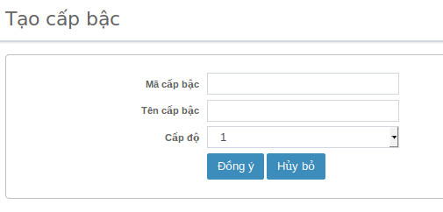
18 | Button dropdown [Cấp độ] | Kiểm tra giá trị dropdown list | Click button [Cấp bậc] | Hiện list cấp độ từ 1-10 |  | passed
19 |  | Kiểm tra việc chọn cấp độ | Click chọn cấp độ bất kỳ từ 1-10 | Tạo thành công |  | passed
20 |  | Có thể edit thành công đối với tài khoản đã được cấp quyền edit “Cấp bậc” | 1. Hoàn thành việc tạo tài khoản <useredit01> 2. Tài khoản <useredit01> thực hiện việc cập nhật “Cấp bậc” | Tài khoản <useredit01 > cập nhật Cấp bậc thành công |  | passed
21 |  | Không thể edit thành công đối với tài khoản chưa được cấp quyền edit “Cấp bậc” | 1. Login account “userduyet” pass: “Aa1234567” chỉ được cấp quyền duyệt 2. Click button [Cấp bậc] | Ẩn button [Thêm mới] |  | passed
Cập nhật cấp bậc
22 | Kiểm tra giao diện | Kiểm tra giao diên màn hìn “Cập nhật cấp bậc” | Click button [edit] tại màn hình “Quản lý cấp bậc] |  |  | passed
23 |  | Kiểm tra “Mã cấp bậc” hiện disable | Click vào field “Mã cập bậc” | Field “Mã cấp bậc” hiện disable |  | passed
24 |  | Cập nhật “Tên cấp bật” | 1. Nhập giá trị thay đổi “Tên cấp bật” khác hợp lệ 2. Các field khác không thay đổi 3. Click button [Đồng ý] | Cập nhật “Tên cấp bật” thành công |  | passed
25 |  | Cập nhật “Cấp độ” | 1. Chọn thay đổi “Cấp độ” bất kỳ 2. Các field khác không thay đổi 3. Click button [Đồng ý] | Cập nhật “Cấp độ” thành công |  | passed
26 |  | Cập nhật tất cả field | Cập nhật tất cả field có thể edit | Cập nhật thông tin mới thành công |  | passed
27 |  | Có thể edit thành công đối với tài khoản đã được cấp quyền edit “Cấp bậc” | 1. Hoàn thành việc tạo tài khoản <useredit01> 2. Tài khoản <useredit01> thực hiện việc cập nhật “Cập bậc” | Tài khoản <useredit01 > cập nhật “Chi nhánh” thành công |  | passed
28 |  | Không thể edit thành công đối với tài khoản chưa được cấp quyền edit “Cấp bậc” | 1. Login account “userduyet” pass: “Aa1234567” chỉ được cấp quyền duyệt 2. Click button [Cấp bậc] | Ẩn button [Edit] |  | passed
Xóa Cấp bật
29 | Button [Xóa] | Có thể xóa thành công đối với tài khoản đã được cấp quyền Xóa “Cấp bậc” | 1. Click button [Xóa] tại màn hình “Quản lý cấp bậc” với account “userxoa/Aa123456” | Hiện thị popup có thông tin sau: 1. Nội dung: “Bạn có chắc muốn xóa mẩu tin không?” 2. Button: [OK], [Cancel] |  | passed
30 | Button [OK] | Kiểm tra tính năng xóa [Người dùng] thành công | 1. Click button [Xóa] 2. Click button [OK] | Cấp bậc được chọn xóa đã xóa thành công |  | passed
31 | Button [Cancel] | Kiểm tra tính năng hủy việc xóa [Người dùng] thành công óa | 1. Click button [Xóa] 2. Click button [Cancel] | 1. Tắt popup 2. Hủy việc xóa người dùng thành công |  | passed
32 |  | Không thể xóa thành công đối với tài khoản chưa cấp quyền [Xóa] “Cấp bậc” | 1. Vào màn hình “Quản lý chi nhánh” đối với tài khoản chưa cấp quyền xóa “Cấp bậc” | Ẩn button [Xóa] đi |  | passed
Phân trang
33 | Buton [Phân trang] | Kiểm tra button [>] | Click button [>] của phân trang | Đến trang kế tiếp |  | passed
34 |  | Kiểm tra button [<] | 1. Click buton [>] 2. Click button [<] | Trở về trang trước đó |  | passed
35 |  | Kiểm tra button [>>] | Clickbutton [>>] | Đến trang cuối |  | passed
36 |  | Kiểm tra button [<<] | 1. Click button [>>] 2. Click button [<<] | Trở về trang đầu |  | passed

